If-Uc schéma TT
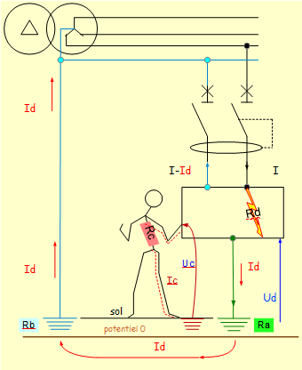
courant de défaut-tension de défaut_schéma TT circuit terminaux -protection disjoncteur différentiel 30 mA
désignation |  |  |  | Nom | Unité symbole |  |  |  | UL 50 V | UL 25 V
tension phase-neutre |  |  |  | U0 | 230 V |  |  |  | 50 | 25
résistance de défaut |  |  |  | Rd | 0.0Ω |  |  |  | locaux secs | locaux mouillés
$$IΔn=\frac{{UL}_{50V}}{R_{a}}$$
$$IΔn=\frac{{UL}_{25V}}{R_{a}}$$
(calcul automatique) résistance de contact |  |  |  | Rc | 1500 Ω
résistance prise de terre du Neutre (RN) |  |  |  | Rb | 1.0Ω
résistance prise de terre masses (RT) |  |  |  | Ra | 100.0Ω
$$I_{d}=\frac{U_{0}}{R_{d}+R_{a}+R_{b}}$$
courant de défaut (Id) |  |  |  | Id | 2.28 A |  |  |  | IΔn | IΔn
$$U_{c}=R_{a}⋅I_{f}$$
tension de défaut (Ud) |  |  |  | Ud | 227.7 V |  | Uc>UL50V | → | 500 mA | 250 mA
courant traversant le corps humain IH |  |  |  | Ic | 142 mA
tension de contact |  |  |  | Uc | 213.5 V
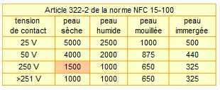
recherche de la valeur de RC
1 tension de contact | 2 nature peau | RC : résistance de la personne suivant tension de contact et nature peau
250 | peau_sèche | 1500 Ω |  |  | Validé

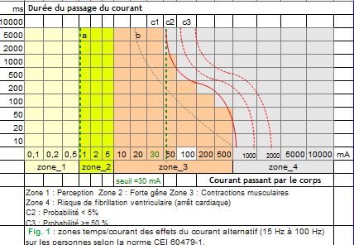

recherche de la zone temps /courant
1 zone | 2 courant | commentaire |  |  | Ic
zone_3 | 200 mA | Validé, courant de zone > Ic (IH) |  |  | 142 mA | 3
la personne est en danger,car elle est en |  |  | zone | 3 | validé | 1

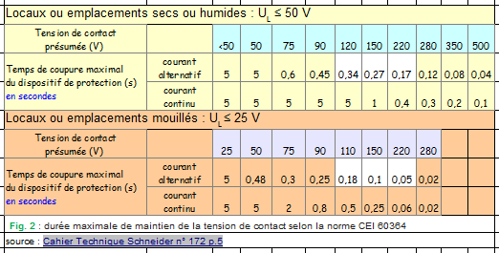
Temps de coupure maximal du dispositif de protection en secondes
UL ≤ 50 V en courant alternatif
1 | 2 | dans cette condition la protection doit réagir en moins de |  | tcoupure | 170 ms
Uc_présumée | temps_coupure_CA | commentaire
220 | 0.17 | Uc présumée doit être > tension de défaut Uc |  |  | 213.5 V

UL ≤ 25 V en courant alternatif
1 | 2 | dans cette condition la protection doit réagir en moins de |  | tcoupure | 50 ms
Uc présumée UL 25V | temps coupure CA_UL25V | commentaire
220 | 0.05 | Uc présumée doit être > tension de défaut Uc |  |  | 213.5 V

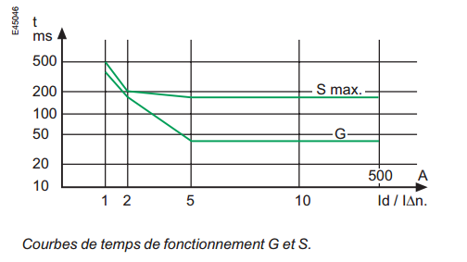

caractéristiques du disjoncteur
 | calibre de la protection |  |  | In | 10 A
Id + In correspond à une légère surcharge qui sera détectée trop lentement par le magnétique il faut employer un disjoncteur ou un inter différentiel. voir : Coupure automatique en schéma TT |  |  |  | Id + In | 12.28 A
1 | sensibilité du DDR | I_delta_n_HS | 2 | IΔn | 0.030 A
 | courbe G (général) ou courbe S (sélectif) |  |  | G
$$\frac{I_{d}}{IΔn}$$
 | courbe temps de fonctionnement (déclenchement du DDR) |  |  |  | 76
recherche de la valeur normalisée du temps de fonctionnement
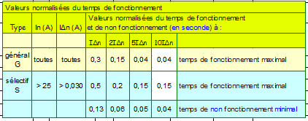
courbe G général IΔn | Idn_10 | temps de fonctionnement maximal en seconde |  |  | 0.04 s
 |  |  | temps en milliseconde |  | 40 ms
locaux secs-humides
le temps de fonctionnement est < au temps de coupure |  |  |  |  | validé | 1
locaux mouillés-immergés
le temps de fonctionnement est < au temps de coupure |  |  |  |  | validé | 1

courbe S sélectif IΔn | Idn_S10 | temps de fonctionnement maximal en seconde |  |  | 0.15 s
 |  | temps en milliseconde |  |  | 150 ms
locaux secs-humides
temps de coupure trop long |  |  |  |  | validé | 1
locaux mouillés-immergés
temps de coupure trop long |  |  |  |  | non validé | 2

sensibilité DDR
 |  |  |  |  |  |  |  |  | In_disjoncteur | In (A)
courbe G (instantané) ou courbe S (sélectif) | G |  |  |  |  |  |  |  | 2 | 2
 | S |  |  |  | I_delta_n_BS | 0.03 |  |  | 4 | 3
 |  |  |  |  |  |  |  |  | 6 | 6
$$I_{d0}=\frac{U_{L}}{R_{a}}$$
 |  |  |  |  |  |  |  |  | 10 | 10
$$R_{a}≤\frac{U_{L}}{IΔn}$$
 |  |  |  | sensibilité MS | sensibilité MS | sensibilité BS |  |  | 16 | 16
 |  |  |  | sensibilité_DDR |  |  |  |  | 20 | 20
 |  | Résistance maximale de la prise de terre (Ω) pour UL = |  | sensibilité_BS_MS_HS |  |  |  |  | 25 | 25 | Valeurs normalisées du temps de fonctionnement
Type DDR | IΔn | 50 V | 25 V | I_delta_n_HS | I_delta_n_MS | I_delta_n_BS | I∆n I_delta_n | Rmax_PdT_UL50V | 32 | 32 | Type | In (A) | IΔn (A) | Valeurs normalisées du temps de fonctionnement et de non fonctionnement (en seconde) à :
Basse sensibilité (BS) | 20 A | 2.5 | 1.25 | 0.03 A | 1 A | 20 A | 20 A | 3 Ω | 40 | 40 |  |  |  | IΔn | 2IΔn | 5IΔn | 10IΔn
 | 10 A | 5 | 2.5 | _ | 0.50 A | 10 A | 10 A | 5 Ω | 50 |  | général | toutes | toutes | 0.3 | 0.15 | 0.04 | 0.04 | temps de fonctionnement maximal
 | 5 A | 10 | 5 | _ | 0.30 A | 5 A | 5 A | 10 Ω | 63 |  | sélectif | > 25 | > 0,030 | 0.5 | 0.2 | 0.15 | 0.15 | temps de fonctionnement maximal
 | 3 A | 17 | 8 | _ | 0.10 A | 3 A | 3 A | 17 Ω | 80 |  |  |  |  | 0.13 | 0.06 | 0.05 | 0.04 | temps de non fonctionnement minimal
Moyenne sensibilité (MS) | 1 A | 50 | 25 |  |  |  | 1 A | 50 Ω | 100 |  | courbe de temps de fonctionnement G et S_guide expert n°5_page 25_schneider
 | 500 mA | 100 | 50 |  |  |  | 0.50 A | 100 Ω | 125 |  | Protection différentielle temps de déclenchement-sélectivité_schneider
 | 300 mA | 167 | 83 |  |  |  | 0.30 A | 167 Ω
 | 100 mA | 500 | 250 |  |  |  | 0.10 A | 500 Ω
Haute sensibilité (HS) | 30 mA | 1667 | 833 |  |  |  | 0.03 A | 1667 Ω
Fig. F28: Limite supérieure de la résistance de la prise de terre des masses à ne pas dépasser en fonction de la sensibilité des DDR et de la tension limite UL = 50 V et 25 V CA (d’après tableau 53B de la norme NF C 15-100-5-53)
 | Schéma TT - Protection contre les contacts indirects
 | Neutre à la terre ou schéma TT_CT n°172 p.10-11

 |  |  |  |  |  |  |  |  |  |  |  |  | t_fonctionnement
 |  |  |  |  |  |  |  |  |  |  |  |  | courbe_G_instantané
 |  |  |  |  |  |  |  |  |  |  | In_A | I_delta_n_A | Idn_1 | Idn_2 | Idn_5 | Idn_10 |  | courbe_G_instantané | temps de fonctionnement maximal en seconde
 |  |  |  |  |  |  |  |  |  |  | toutes | toutes | 0.3 | 0.15 | 0.04 | 0.04 |  | Idn_10 | 0.04
 |  |  |  |  |  |  |  |  |  |  |  |  | t_fonctionnement_S
 |  |  |  |  |  |  |  |  |  |  |  |  | courbe_S_sélectif
 |  |  |  |  |  |  |  |  |  |  | In_A | I_delta_n_A | Idn_S1 | Idn_S2 | Idn_S5 | Idn_S10 |  | courbe_S_sélectif | temps de fonctionnement maximal en seconde
 |  |  |  |  |  |  |  |  |  |  | > 25 | > 0,030 | 0.5 | 0.2 | 0.15 | 0.15 |  | Idn_S5 | 0.15

